2.Exchange
1. เข้ายัง World Economic Outlook Database และเลือก Download WEO Data ในปีและเดือนล่าสุด
เช่น ข้อมูลเดือนเมษยน 2567 https://www.imf.org/en/Publications/WEO/weo-database/2024/April
จากนั้น เลือก By Countries และเลือก Thailand |  | Gross domestic product, current prices | Gross domestic product, current prices
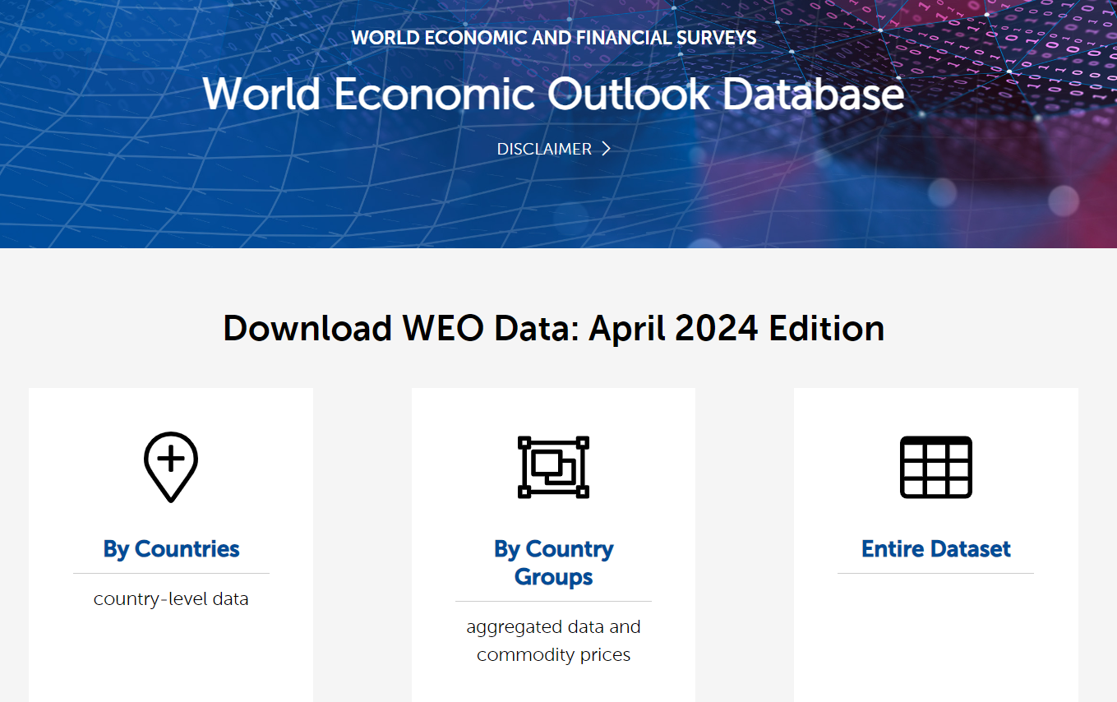 | Units | National currency | U.S. dollars
 | Scale | Billions | Billions | Exchange rate
 | Country/Series-specific Notes | Source: National Economic and Social Development Board Latest actual data: 2022 National accounts manual used: System of National Accounts (SNA) 1993 GDP valuation: Market prices Reporting in calendar year: Yes. Annual CY data are constructed from quarterly data. Start/end months of reporting year: January/December Base year: 2002 Chain-weighted: Yes, from 1993. Ratio splicing for years before 1993 Primary domestic currency: Thai baht Data last updated: 08/2023 | See notes for: Gross domestic product, current prices (National currency).
 | 2007 | 9,076.30 | 262.943 | 34.518131306
 | 2008 | 9,706.93 | 291.383 | 33.313298991
 | 2009 | 9,658.67 | 281.711 | 34.285728992
 | 2010 | 10,808.15 | 341.105 | 31.685683294
 | 2011 | 11,306.91 | 370.819 | 30.49171159
 | 2012 | 12,357.34 | 397.558 | 31.083117432
 | 2013 | 12,915.16 | 420.334 | 30.725941751
 | 2014 | 13,230.30 | 407.339 | 32.479836205
 | 2015 | 13,743.48 | 401.296 | 34.247737331
 | 2016 | 14,590.34 | 413.366 | 35.296412864
 | 2017 | 15,488.66 | 456.357 | 33.939797133
 | 2018 | 16,373.34 | 506.754 | 32.310239288
 | 2019 | 16,889.17 | 543.977 | 31.047588409
 | 2020 | 15,661.15 | 500.457 | 31.293689568
 | 2021 | 16,166.60 | 505.568 | 31.977097047
 | 2022 | 17,370.24 | 495.424 | 35.061353507
 | 2023 | 17,604.20 | 512.193 | 34.370245201
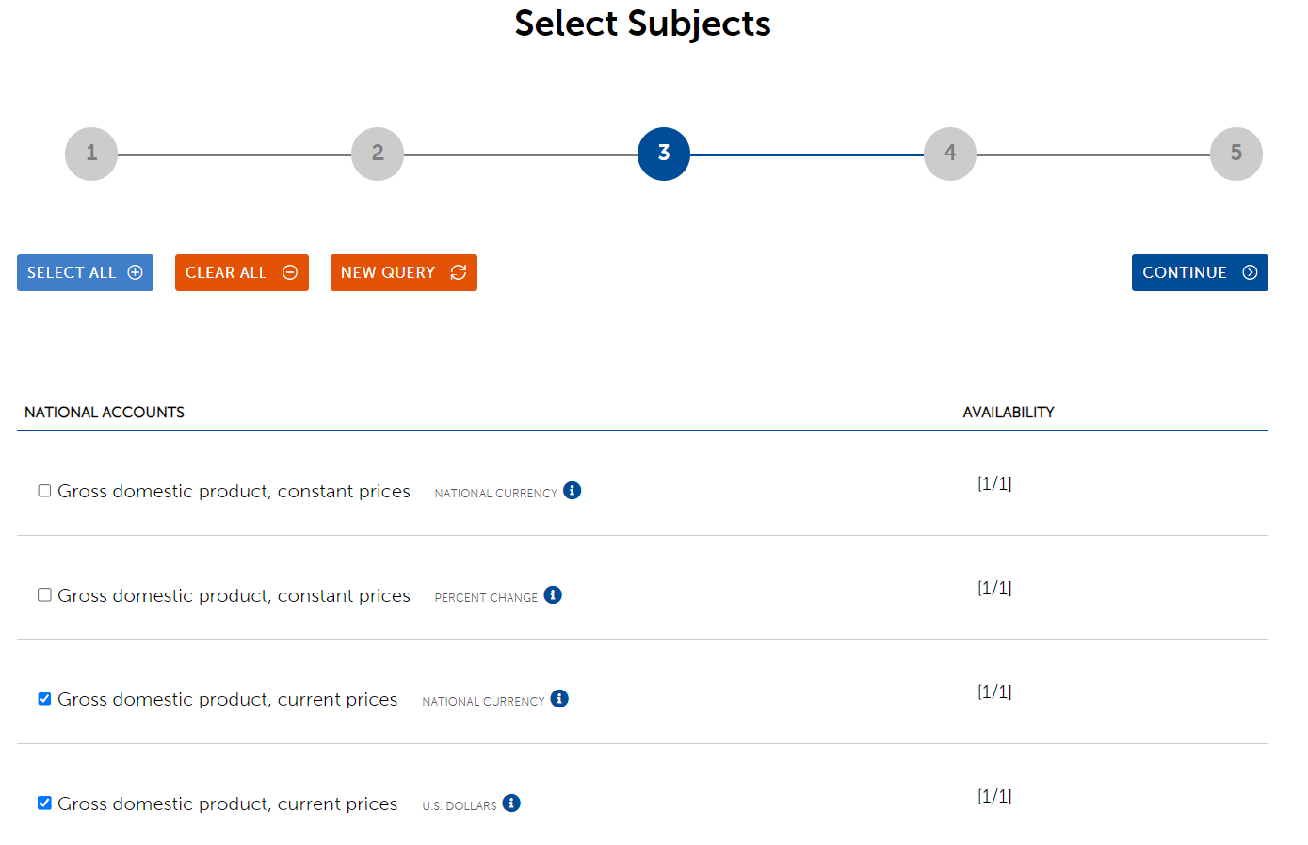 | 2024 | 18,457.32 | 543.248 | 33.975858172
 | 2025 | 19,525.01 | 579.69 | 33.681816143
 | 2026 | 20,586.43 | 613.5 | 33.555709861
 | 2027 | 21,669.98 | 646.635 | 33.511917852
 | 2028 | 22,856.38 | 682.681 | 33.48031804

2. จากนั้น เลือก "Gross domestic product, current prices NATIONAL CURRENCY" และ "Gross domestic product, current prices U.S. DOLLARS" และกด "Continue"

3. เลือก ปี ค.ศ.2007 ถึง 2028 แล้วกด "PREPARE REPORT"
4. นำข้อมูลจาก WEO มาใช้ปรับปรุงช่องด้านขวามือของ Excel sheet นี้ (ตามแถบสีเหลือง)

หมายเหตุ: หาก สศช มีข้อมูลที่ทันสมัยและถูกต้องกว่า สามารถนำมาใช้แทนได้ โดยปรับปรุงในช่องด้านขวามือของ Excel sheet นี้เช่นเกียวกัน (ตามแถบสีเหลือง)

3.Assumption
1. เข้ายัง World Economic Outlook Database และเลือก Download WEO Data ในปีและเดือนล่าสุด
เช่น ข้อมูลเดือนเมษยน 2567 https://www.imf.org/en/Publications/WEO/weo-database/2024/April
จากนั้น เลือก By Countries และเลือก Thailand |  | Import volume index (2000 = 100) | Export volume index (2000 = 100) | Railways, goods transported (million ton-km) | Container port traffic (TEU: 20 foot equivalent units) | %RGDP growth | CPI | Road freight transport | Air transport, freight (million ton-km)
 |  | % growth | % growth | % growth | % growth | % growth | % growth | % growth | % growth
 | Assumption | IMF f | IMF f | เท่ากับ %RGDP growth | เท่ากับ %RGDP growth |  | IMF f
 |  | World Economic Outlook | World Economic Outlook |  |  | NESDC f, IMFf | World Economic Outlook | NESDC f, IMFf | NESDC f, IMFf
 | 2022 | 1.992 | 1.28 | 2.5397020501 | 2.5397020501 | 2.5397020501 | 6.077 | 2.5397020501 | 2.5397020501
 | 2023 | 2.129 | -2.718 | 2.5 | 2.5 | 2.5 | 1.4 | 2.5 | 2.5
 | 2024 | 4.8 | 3.202 | 3.2 | 3.2 | 3.2 | 1.7 | 3.2 | 3.2
 | 2025 | 4.7 | 3.639 | 3.095 | 3.095 | 3.095 | 1.886 | 3.095 | 3.095
 | 2026 | 4.5 | 3.95 | 2.997 | 2.997 | 2.997 | 1.95 | 2.997 | 2.997
 | 2027 | 4 | 3.446 | 3 | 3 | 3 | 2 | 3 | 3
 | 2028 | 4 | 3.776 | 3 | 3 | 3 | 2 | 3 | 3
 | 2029 | 4 | 3.776 | 3 | 3 | 3 | 2 | 3 | 3
 | 2030 | 4 | 3.776 | 3 | 3 | 3 | 2 | 3 | 3
 | 2031 | 4 | 3.776 | 3 | 3 | 3 | 2 | 3 | 3
 | 2032 | 4 | 3.776 | 3 | 3 | 3 | 2 | 3 | 3
 | 2033 | 4 | 3.776 | 3 | 3 | 3 | 2 | 3 | 3

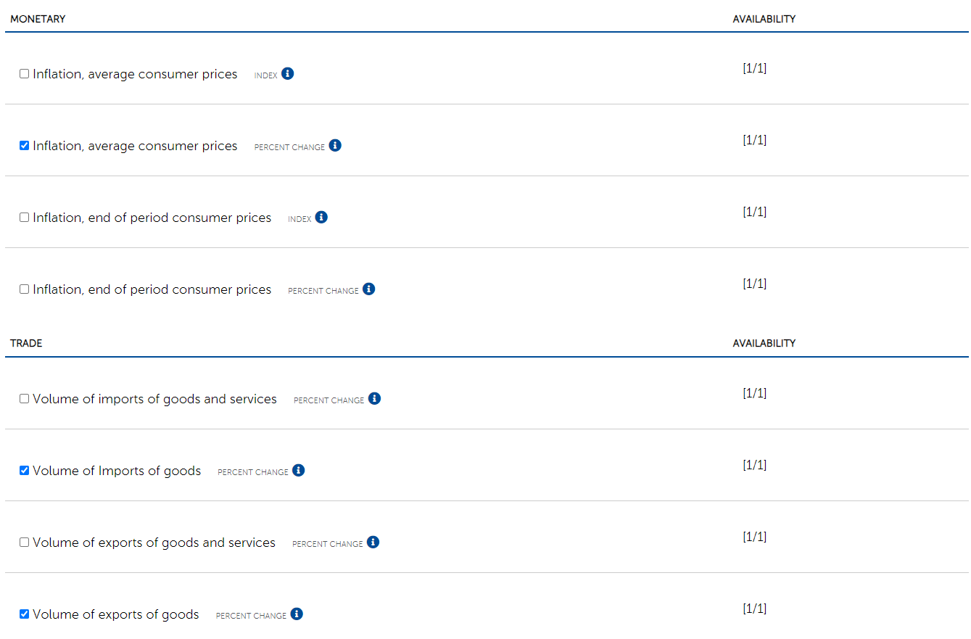

2. จากนั้น เลือก "Inflation, average consumer prices PERCENT CHANGE" "Volume of Imports of goods PERCENT CHANGE" และ "Volume of exports of goods PERCENT CHANGE" และกด "Continue"

3. เลือก ปี ค.ศ.2022 ถึงปีที่มากที่สุด (เช่น 2028) แล้วกด "PREPARE REPORT"
4. นำข้อมูลจาก WEO มาใช้ปรับปรุงช่องด้านขวามือของ Excel sheet นี้ (ตามแถบสีเหลือง)

หมายเหตุ: หาก สศช มีข้อมูลที่ทันสมัยและถูกต้องกว่า สามารถนำมาใช้แทนได้ โดยปรับปรุงในช่องด้านขวามือของ Excel sheet นี้เช่นเกียวกัน (ตามแถบสีเหลือง)

